Sheet1
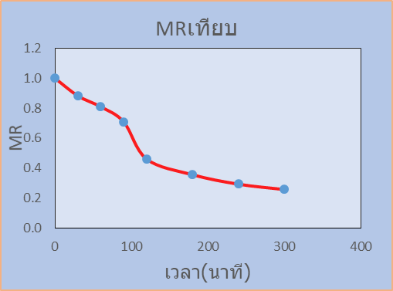
จากผลการทดลองตากแห้งแตงกว่า ซึ่ง d = 24.4 g จงหา
1- | MCd, DR, MR
2- | เขียนกราฟของ MCd, DR, MR
3- | หาสมการเส้นแนวโน้มของ MR ที่เหมาะสมที่สุด

เวลา | น้ำหนัก | MCd | DR | MR
0 | 166.1 | 580.7 | 2.28 | 1.0
30 | 149.4 | 512.3 | 1.42 | 0.9
60 | 139.0 | 469.7 | 1.95 | 0.8
90 | 124.7 | 411.1 | 4.81 | 0.7
120 | 89.5 | 266.8 | 1.01 | 0.5
180 | 74.7 | 206.1 | 0.61 | 0.4
240 | 65.8 | 169.7 | 0.35 | 0.3
300 | 60.7 | 148.8 | -0.50 | 0.3
MCdเทียบเวลา
DRเทียบ
MRเทียบ

